淘宝日志数据PLA
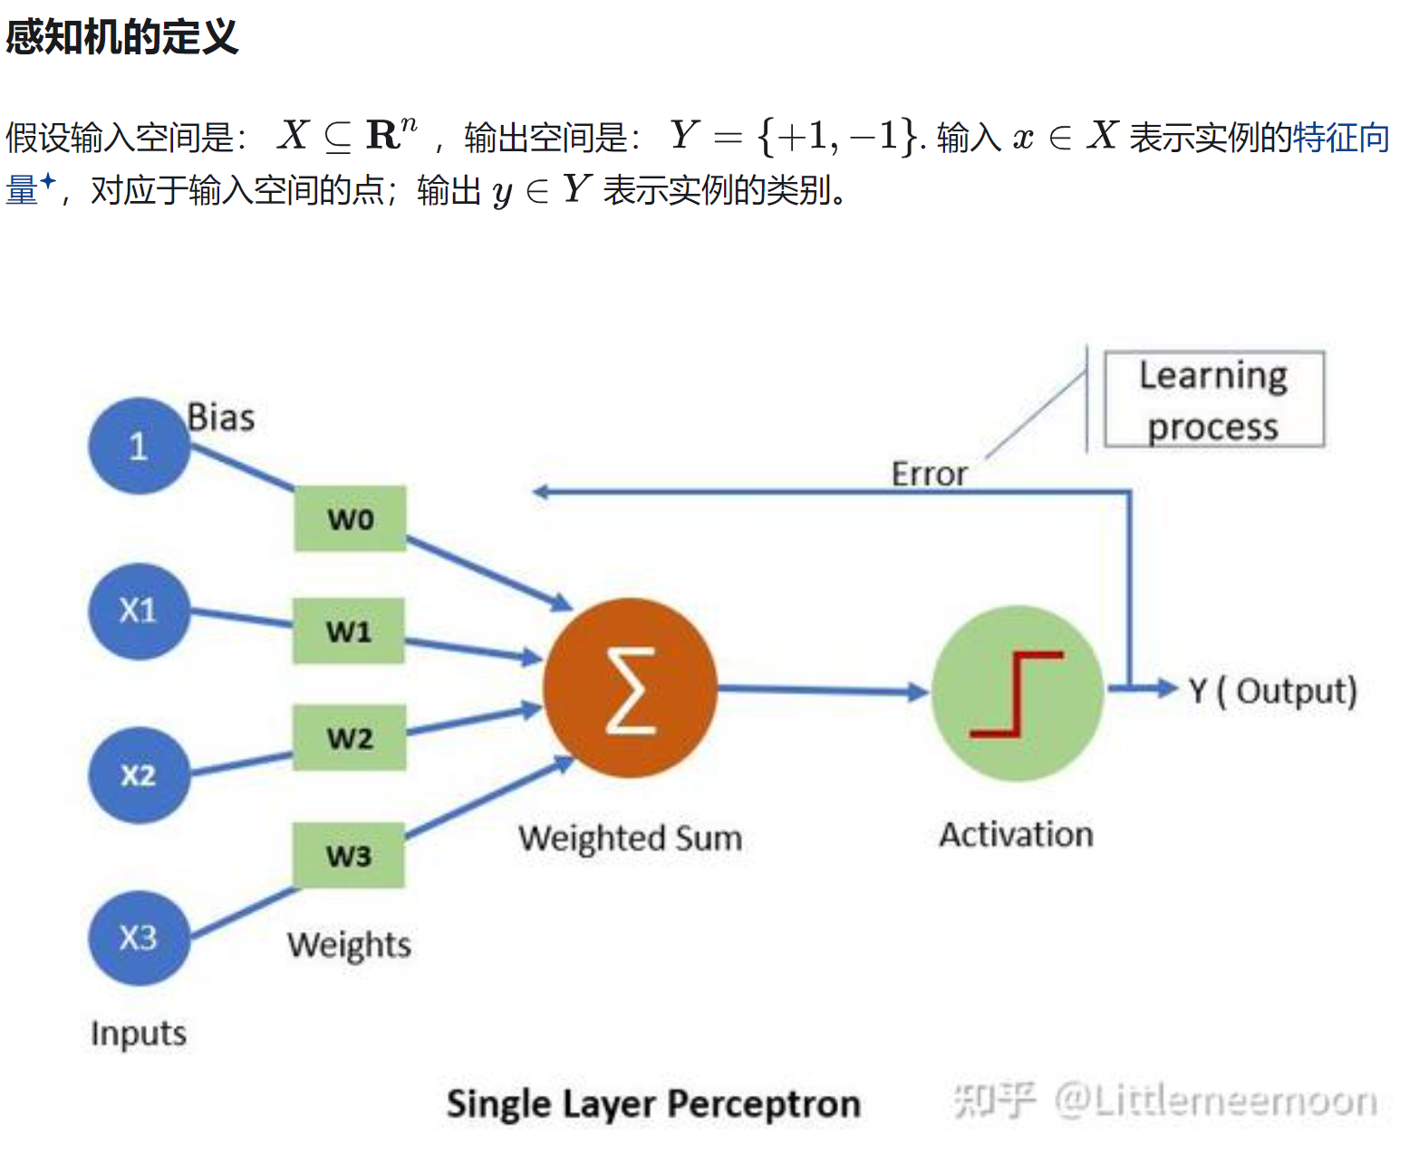
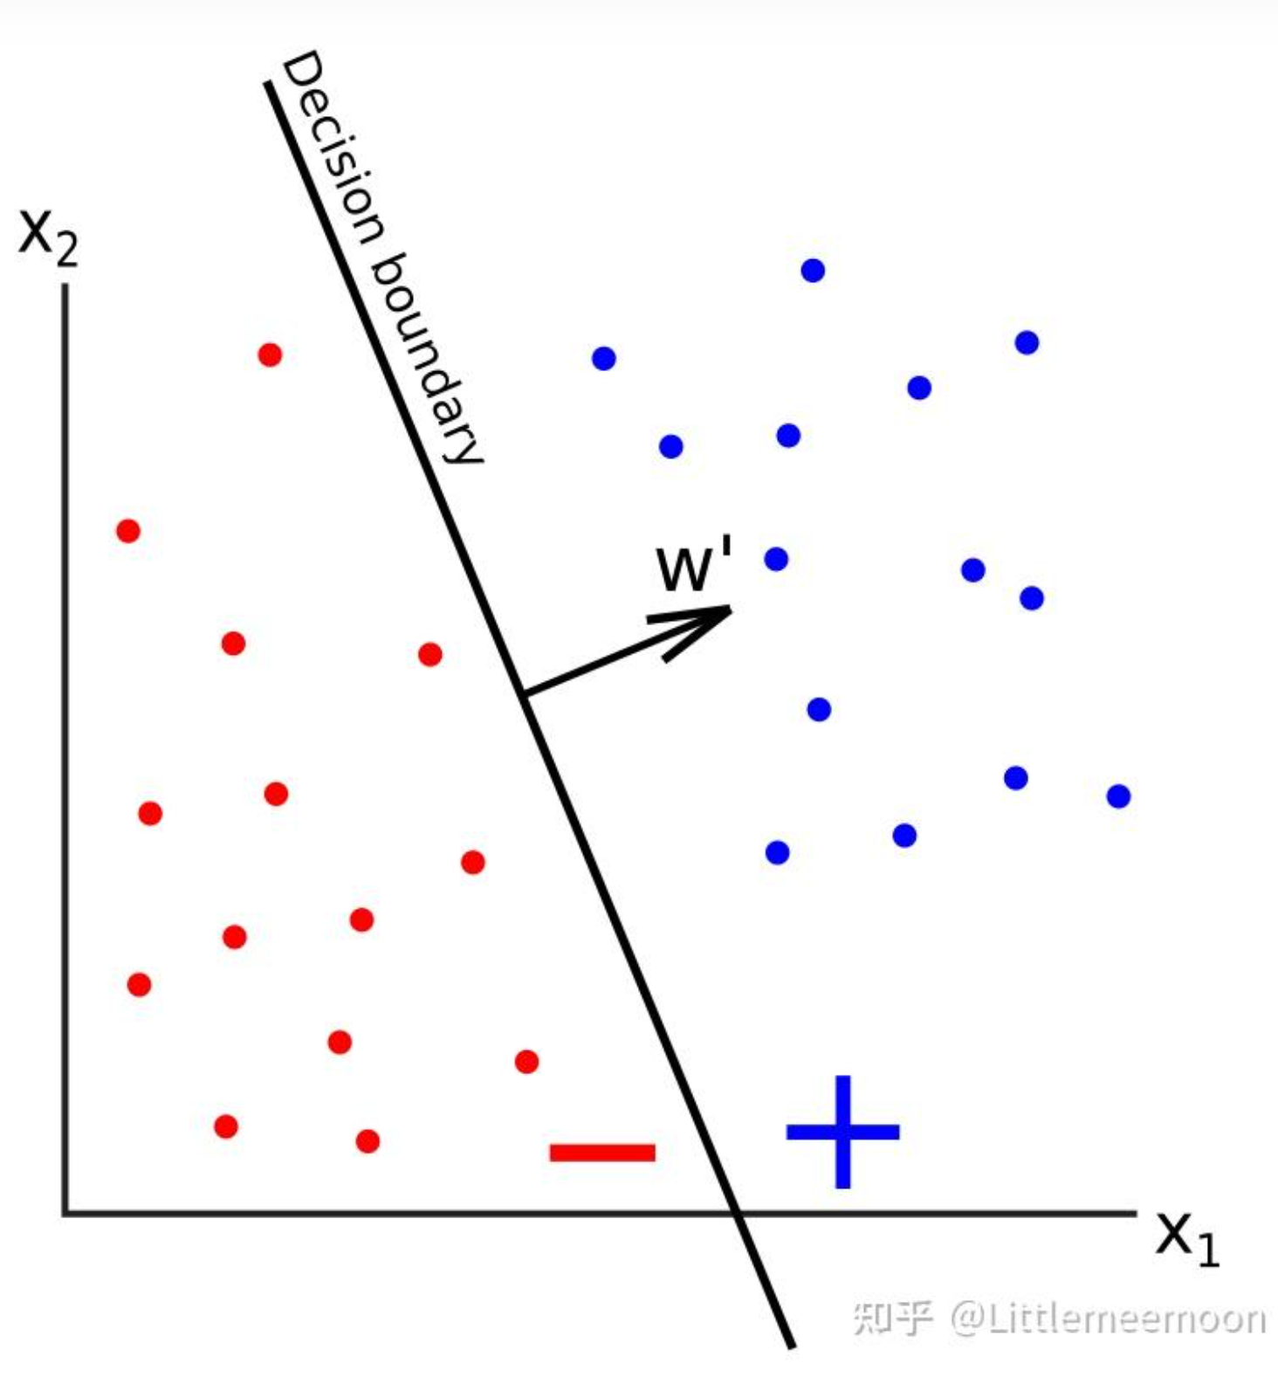
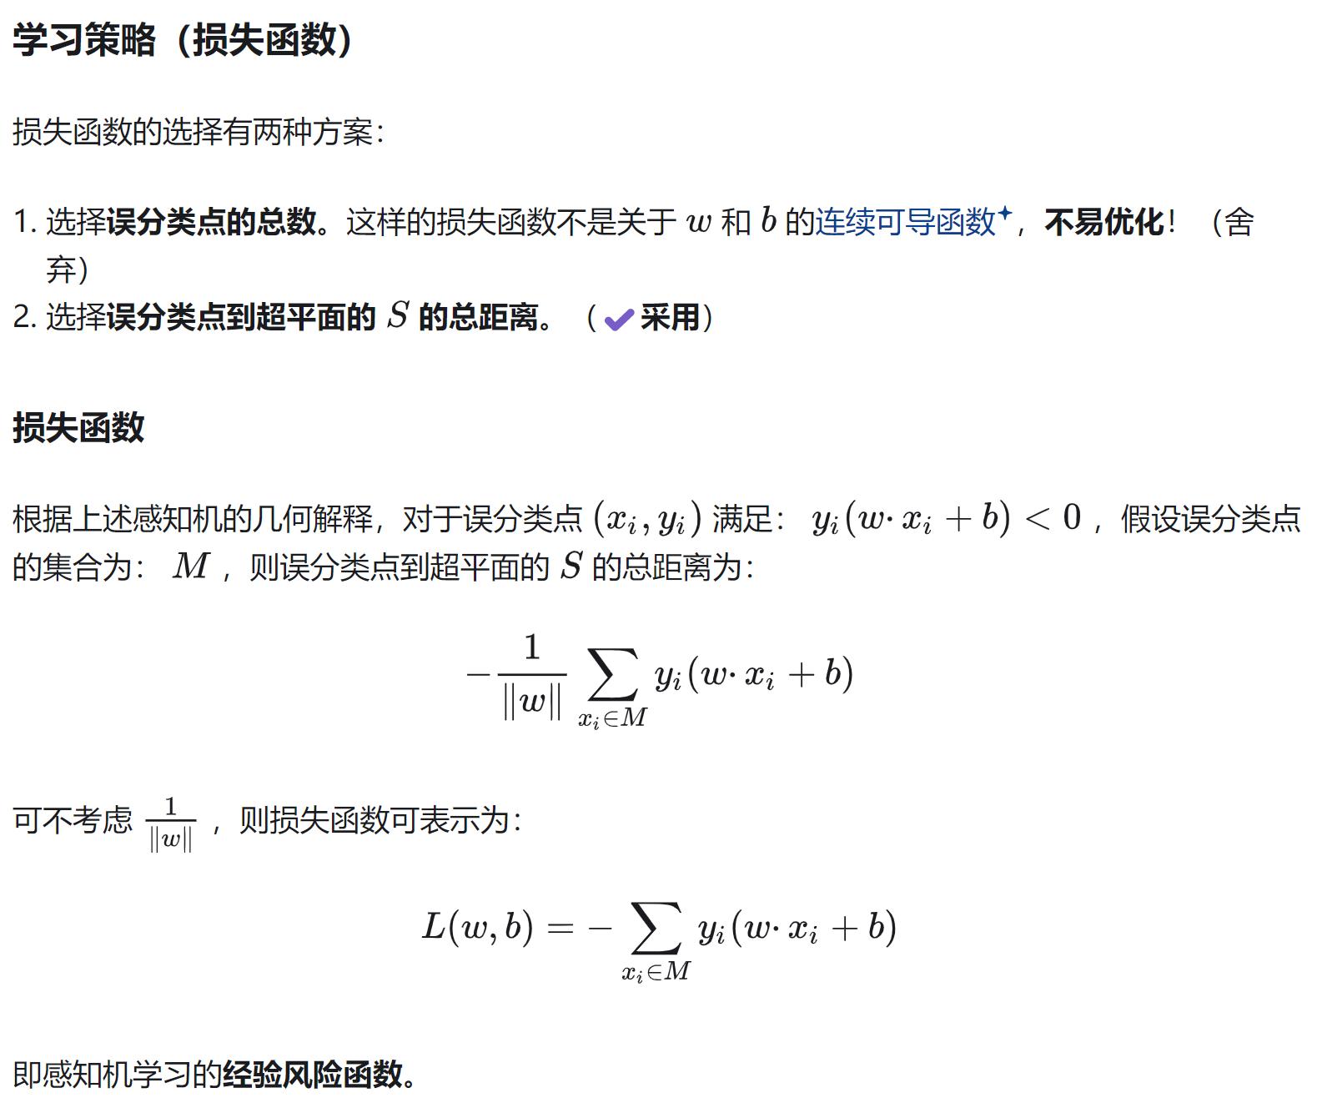
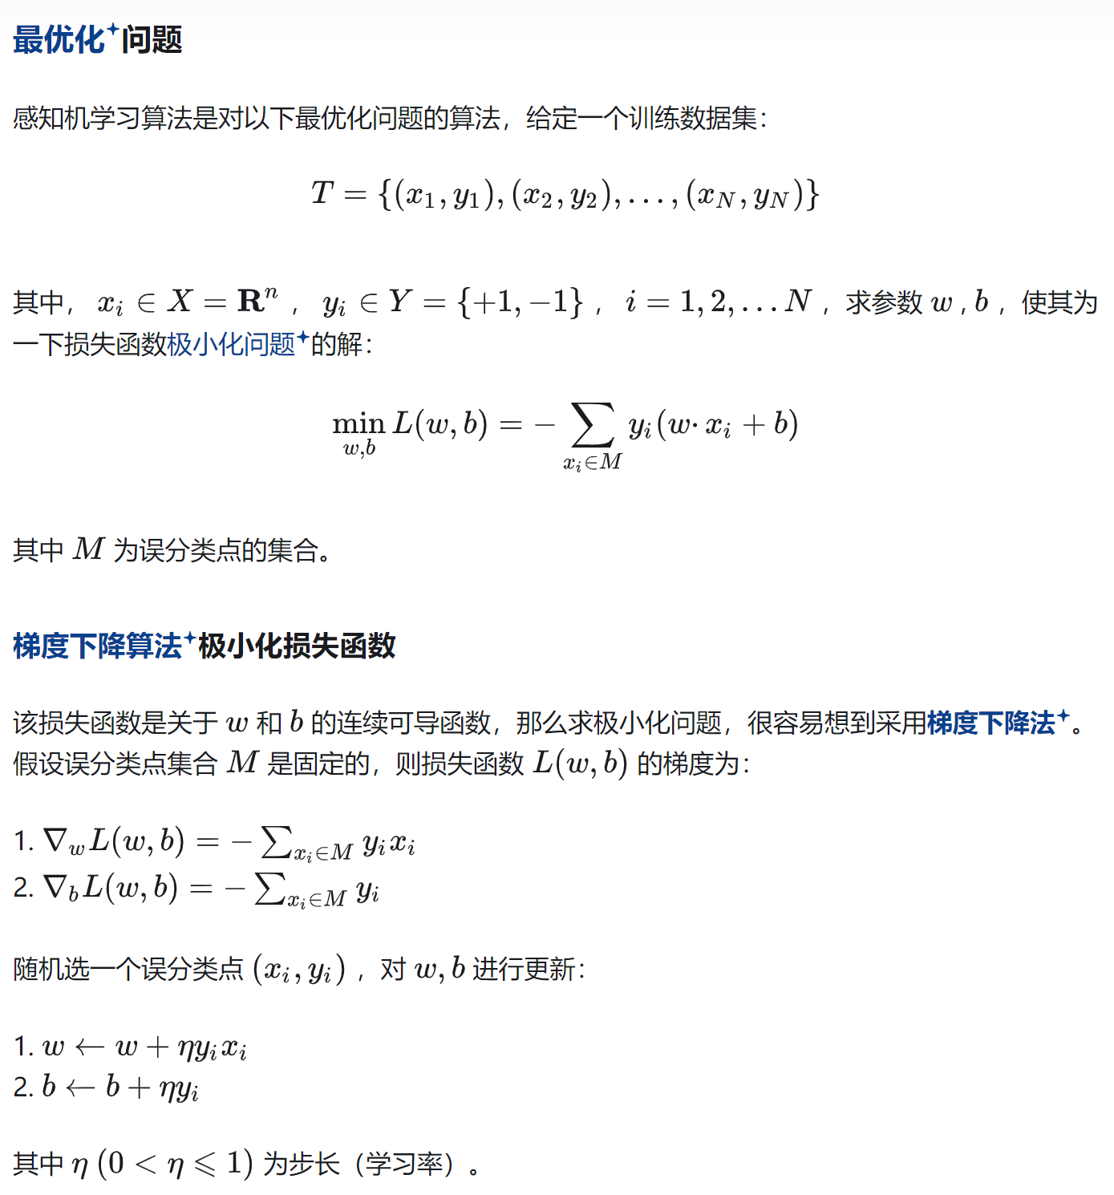
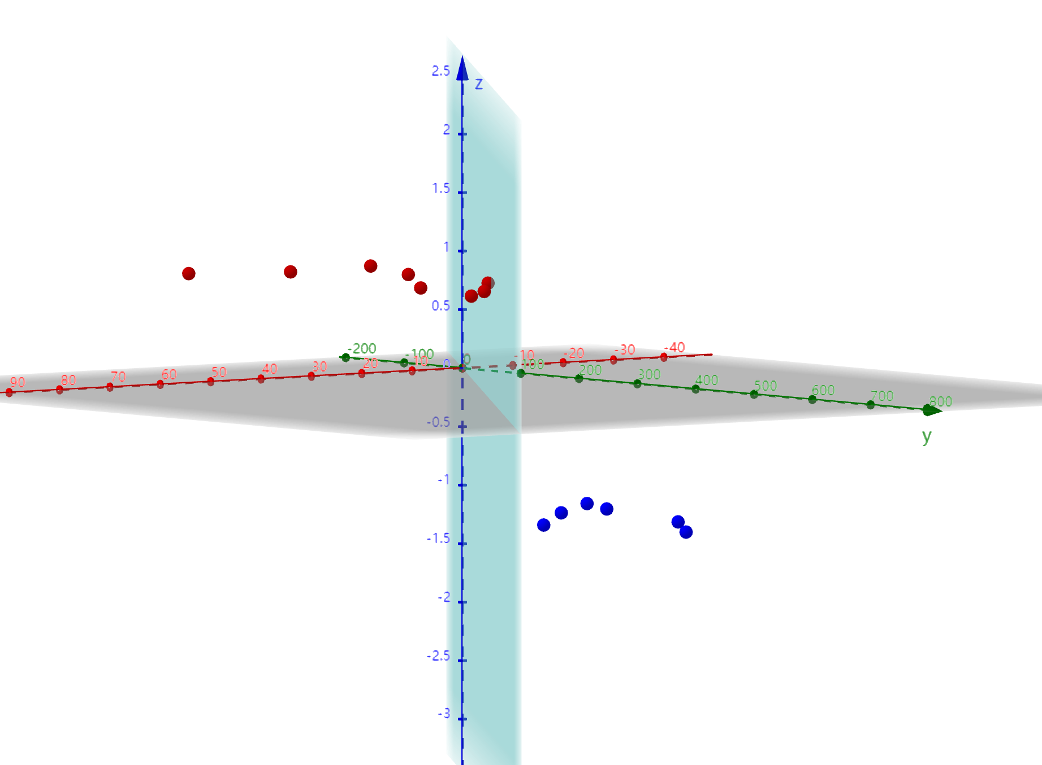
序号 | x0 | x1年龄 | x2产品价格 | y是否购买 | y_hat | 损失 | 损失 |  |  | β0 | β1 | β2 | α
1 | 1 | 10 | 300 | -1 | -1 | 0 | 0 |  | 更新前 | 7.3 | 668.1 | -68.3 | 0.7 |  |  | 0.27 | 740 | -65
2 | 1 | 15 | 377 | -1 | -1 | 0 |  |  | 更新后 | 7.3 | 668.1 | -68.3
3 | 1 | 50 | 137 | 1 | 1 | 0 |  |  | 随机梯度 | 0 | 0 | 0
4 | 1 | 65 | 92 | 1 | 1 | 0
5 | 1 | 45 | 528 | -1 | -1 | 0 |  |  | 序号 | x0 | x1年龄 | x2产品价格 | y | y_hat | -1有误/1无误
6 | 1 | 61 | 542 | 1 | 1 | 0 |  | 随机第?行 | 7 | 1 | 26 | 394 | -1 | -1 | 1
7 | 1 | 26 | 394 | -1 | -1 | 0
8 | 1 | 37 | 703 | -1 | -1 | 0 |  |  | https://www.geogebra.org/classic/ar9zr92q
9 | 1 | 39 | 244 | 1 | 1 | 0
10 | 1 | 41 | 398 | 1 | 1 | 0
11 | 1 | 53 | 495 | 1 | 1 | 0
12 | 1 | 32 | 119 | 1 | 1 | 0
13 | 1 | 24 | 577 | -1 | -1 | 0
14 | 1 | 56 | 412 | 1 | 1 | 0

